Sheet1
 | 中文名称 | 商品编号 | 品牌 | 英文名称 | 规格 | 价格 | 价格
 | yara红色 | YARA-001 | Lattafa | Yara Elixir | 100ml | ¥15 | 15 | 4.70
 | yara黑色 | YARA-002 | Lattafa | Asad Gold | 100ml | ¥15.50 | 15.5 | 4.81
 | yara白色 | YARA-003 | Lattafa | Yara Moi | 100ml | ¥15 | 15 | 4.70
 | yara藕粉高质量 | YARA-004 | Lattafa | Yara Candy | 100ml | ¥18 | 18 | 5.34
 | yara哑光黑高质量 | YARA-005 | Lattafa | Asad Elixir | 100ml | ¥18 | 18 | 5.34
 | yara紫色 | YARA-006 | Lattafa | Yara Purple | 100ml | ¥15 | 15 | 4.70
 | yara绿色 | YARA-007 | Lattafa | Megamare Oriental | 100ml | ¥15.50 | 15.5 | 4.81
 | yara蓝色 | YARA-008 | Lattafa | Asad Zanzibar | 100ml | ¥15.50 | 15.5 | 4.81
 | 木盒酒红色 | KML-001 | Lattafa | Khamrah Dukhan |  |  |  | 1.50
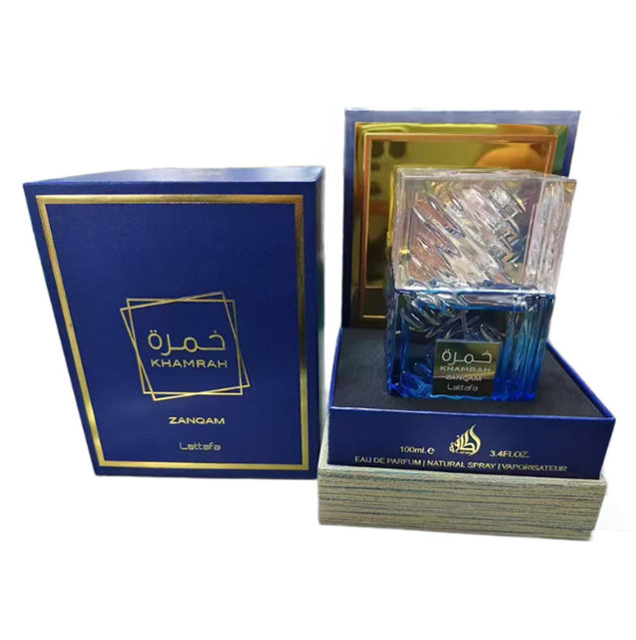 | 木盒蓝色 | KML-002 | Lattafa | Khamrah Zanqam | 100ml | ¥27 | 27 | 7.26
 | 木盒黑色 | KML-003 | Lattafa | Khamrah Karaz | 100ml | ¥26 | 26 | 7.04
 | 木盒棕色 | KML-004 | Lattafa | Khamrah Qahwa | 100ml | ¥26 | 26 | 7.04
 | 阿玛芙冰淇淋粉色 | AMF-009 | Armaf | Armaf Yum Yum | 100ml | ¥35 | 35 | 8.96
 | 阿玛芙冰淇淋蓝色 | AMF-010 | Armaf | Armaf Island Bliss | 100ml | ¥35 | 35 | 8.96
 | 黑桃A（黑色） | JMPG-001 | Jo Milano Paris | Game of Spades Wildcard | 100ml | ¥38 | 38 | 9.60
 | 黑桃A（蓝色） | JMPG-002 | Jo Milano Paris | Game of Spades Full-House | 100ml | ¥38 | 38 | 9.60
 | 黑桃A（绿色） | JMPG-003 | Jo Milano Paris | Game of Spades Moon | 100ml | ¥38 | 38 | 9.60
 | 黑桃A（白色） | JMPG-004 | Jo Milano Paris | Game of Spades Royale | 100ml | ¥38 | 38 | 9.60
 | 巴黎角落（墨绿） | PCKP-001 | Paris Corner | Paris Corner Khair Eau de Parfum | 100ml | ¥18 | 18 | 5.34
 | 巴黎角落金色 | PCKP-002 | Paris Corner | Khair Felicity | 100ml | ¥20 | 20 | 5.76
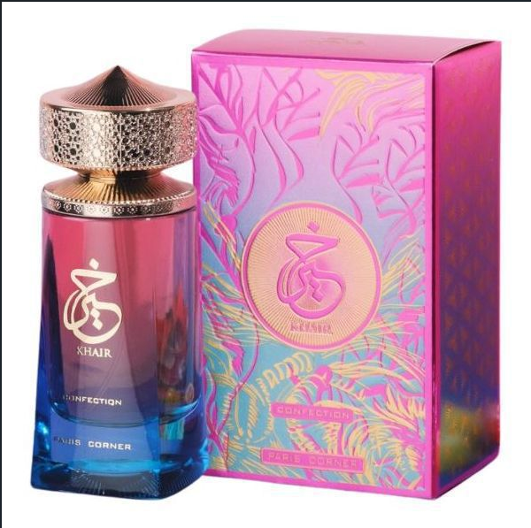 | 巴黎角落 Khair 糖果版 | PCKP-003 | Paris Corner | Khair Confection | 100ml | ¥20 | 20 | 5.76
 | 巴黎角落-棉花糖 | PCKP-004 | Paris Corner Marshmallow Blush | Paris Corner Marshmallow Blush | 100ml | ¥30 | 30 | 7.90
 | 黑色9号 | AFN9-001.png | Afnan | Afnan 9PM Eau de Parfum | 100ml | ¥24 | 24 | 6.62
 | 蓝色9号 | AFN9-002.png | Afnan | 9AM Dive | 100ml | ¥26 | 26 | 7.04
 | 棕色9号 | AFN9-003.png | Afnan | 9PM Elixir | 100ml | ¥28 | 28 | 7.47
 | 音符金色 |  |  |  | 100ml | ¥28 | 28 | 7.47
 | ice哈维 | HAWAS-001 | Rasasi Hawas | Hawas Ice | 100ml | ¥23 | 23 | 6.40
 | 蓝色哈维 | HAWAS-002 | Rasasi Hawas | Hawas | 100ml | ¥23 | 23 | 6.40
 | 红色哈维 | HAWAS-003 | Rasasi Hawas | Hawas Fire | 100ml | ¥23 | 23 | 6.40
 | 黑色哈维 | HAWAS-004 | Rasasi Hawas | Hawas Black | 100ml | ¥23 | 23 | 6.40
 | 绿色哈维 | HAWAS-005 | Rasasi Hawas | Hawas Tropical | 100ml | ¥23 | 23 | 6.40
 | 深粉色哈维-女士线 | HAWAS-006 | Rasasi Hawas | Hawas Pink | 100ml | ¥23 | 23 | 6.40
 | 金色哈维-金色款 | HAWAS-007 | Rasasi Hawas | Hawas Elixir | 100ml | ¥23 | 23 | 6.40
 | 哈维MALIBU蓝-蓝黑渐变瓶 | HAWAS-008 | Rasasi Hawas | Wakibl Hailias | 100ml | ¥23 | 23 | 6.40
 | 哈维DIVA紫-女士线 | HAWAS-009 | Rasasi Hawas | Hawas Diva | 100ml | ¥23 | 23 | 6.40
 | 哈维KOBRA黑-黑银瓶 | HAWAS-010 | Rasasi Hawas | Haisaive Babrila | 100ml | ¥23 | 23 | 6.40
 | 电镀白色80ml | NYLA-001 | Arabiyat Prestige | Nyla | 100ml | ¥37 | 37 | 9.39
 | 电镀金色80ml | NYLA-001 | Arabiyat Prestige | Nyla Vani-Elle | 100ml | ¥37 | 37 | 9.39
 | 粉色双开门 | LATTAFA-001 | Lattafa | Lattafa Haya | 100ml | ¥28 | 28 | 7.47
 | 蓝色双开门 | LATTAFA-002 | Lattafa | Lattafa Emaan | 100ml | ¥28 | 28 | 7.47
 | 红色双开门 | LATTAFA-003 | Lattafa | Lattafa Sakeena | 100ml | ¥28 | 28 | 7.47
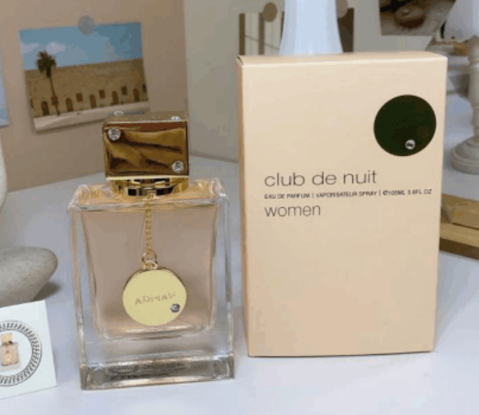 | 夜之俱乐部 EDT女性 | AMF-001 | Armaf | Club de Nuit EDT WOMEN
 | 夜店黑色高质量 | AMF-002 | Armaf | Club de Nuit Intense | 105ml | ¥27 | 27 | 7.26
 | 都市夜生活神药俱乐部 | AMF-003 | Armaf | Club De Nuit Urban Elixir | 105ml | ¥29 | 29 | 7.68
 | 夜店彩色高质量 | AMF-004 | Armaf | Club de Nuit Untold | 105ml | ¥29 | 29 | 7.68
 | 夜店蓝色高质量 | AMF-005 | Armaf | Club de Nuit Blue lconic | 105ml | ¥29 | 29 | 7.68
 | 夜店金色高质量 | AMF-006 | Armaf | Club de Nuit Milestone | 105ml | ¥29 | 29 | 7.68
 | 夜之俱乐部（激情俱乐部） | AMF-007 | Armaf | Club de Nuit Intense | 105ml
 | 夜店银色高质量 | AMF-008 | Armaf | Club de Nuit Sillage | 105ml | ¥29 | 29 | 7.68
 | 蓝色 | LS-001 | Vulcan | Vulcan Feu | 100ml | ¥30 | 30 | 7.90
 | 粉红色 | LS-002 | Vulcan | Vulcan Baie | 100ml | ¥30 | 30 | 7.90
 | 棕色 | LS-004 | Vulcan | Vulcan Sable | 100ml | ¥30 | 30 | 7.90
 | 黑蛇 | LS-003 | Vulcan | Vulcan Noir | 100ml | ¥30 | 30 | 7.90
 | 冰淇凌绿色 | BQL-001 | Lattafa | Eclaire Pistache | 100ml | ¥25 | 25 | 6.83
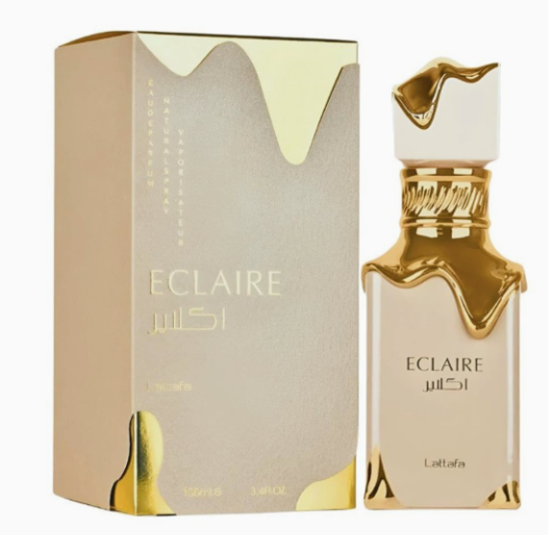 | 奶油冰淇凌 | BQL-002 | Lattafa | Eclaire Banoffi |  | ¥25 | 25 | 6.83
 | 冰淇凌黄色 | BQL-003 | Lattafa | Eclaire Banoffi | 100ml | ¥25 | 25 | 6.83
 | 法国大道棕色 | FGDD-001 | French Avenue | French Avenue Brown Liquid Scented Perfume | 100ml | ¥36 | 36 | 9.18
 | 法国大道蓝色 | FGDD-002 | French Avenue | French Avenue Blue Liquid Scent Perfume | 100ml | ¥36 | 36 | 9.18
 | 法国大道紫色 | FGDD-003 | French Avenue | French Avenue Purple Liquid Scented Perfume | 100ml | ¥36 | 36 | 9.18
 | 蓝色丝绒 | ADF-001.png | Asdaaf Lattafa | Ameer Al Arab Imperium | 100ml | ¥20 | 20 | 5.76
 | 粉色丝绒 | ADF-002.png | Asdaaf Lattafa | Ameerat Al Arab Privé Rose | 100ml | ¥20 | 20 | 5.76
 | 黑色丝绒 | ADF-003.png | Asdaaf Lattafa | Ameer Al Arab | 100ml | ¥20 | 20 | 5.76

